Лист1
РАБОЧИЙ ТЕХНИЧЕСКИЙ ОТЧЕТ |  |  |  |  | НОМЕР: 2020.11 PT 0001А
 |  |  |  |  | ДАТА: 2020.11.02
Наименование предприятия |  |  |  | ООО "Навоийавтотеххизмат"
Ф.И.О. составившего отчет |  |  |  | Хужакулов Билолбек Маруфшо ўғли
Номер телефона с кодом города |  |  |  | 97 320 28 88
Модель |  |  | Идентификационный номер автомобиля |  | Пробег | Дата продажи
Ласетти |  |  | XWB5V31BVLA568373 |  | 4 | 2020-11-01
Обстоятельства при которых обнаружена проблема |  |  |  | Описание проблемы
 |  |  |  | Впускной коллектор шум
А. |  | Автомобиль стоял, двигатель не работал
В. | Автомобиль находился в движении: |  |  | Информация относительно проблемы (Приложить чертеж или фотграфию неисправности)
 |  | При торможении
 |  | При переходе от ускорения к накату
 |  | При переключение на задний ход |  | Деффект впускной коллектор ( нехарактерный звук, шум )
 |  | При повороте
 |  | При ускорении
 |  | При замедлении
 |  | При ______ оборотах в минут
 |  | При любой скорости
 |  | На неровной дороге
 |  | На ____ передаче
С. | При использовании:
 |  | Тормозов |  | 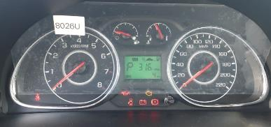
 |  | При повороте руля
 |  | При выключении сцепления
 |  | Обогревателя / кондиционера
 |  | При работе стеклоочистит / омывателя
 |  | При включении радио / CD проигрыват
 |  | Обогревателя заднего стекла
 |  | Прочее
D. | При работе двигателя:
 |  | При запуске |  | 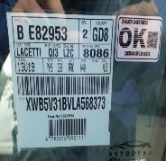 | 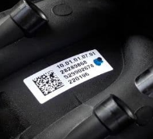
 |  | При прогреве
 |  | На холотом ходу
 |  | При горячем двигателе
E. | Возникает:
 |  | При ускорении
 |  | При высоких оборотах двигателя
 |  | При большой скорости
 |  | При большой загрузке багажника
F. | Когда случается по времени: |  |  | Информация о проблемной детали
 |  | Всегда |  | Номер детали по каталогу: | 28289868
 |  | Иногда |  | Наименование детали: | АТ мотора
 |  | После _____ км движения |  | Название поставщика: | АО "UzAuto Motors"
 |  | После _____ минут езды |  | LOT № детали:
Действия инженера по гарантии дилерского предприятия |  |  |  | Жамиятимиз маъсул хадимлари томонидан автомашина траллердан тушурилиб сотув олди куриги килинганда автомашинанинг матор қисмидан чиккиллаган овоз борлиги аниқланди ва аниқланган дефект юк хатига ёзиб берилди. Жамиятимиз маъсул хадимлари томонидан автомашина матор қисми текширилганда маторнинг впускной коллектор кисмидан чиқаётгаани аниқланди. хозирги вақтда жамичтимиз омборида впускной коллектор йуқлиги сабабли муаммо очиқ қолмоқда.

Ответственный Отдел по принятию мер и исследованию проблемы

